AÇIKLAMA
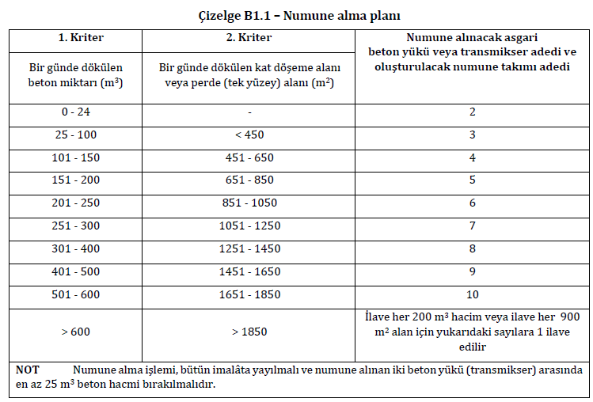
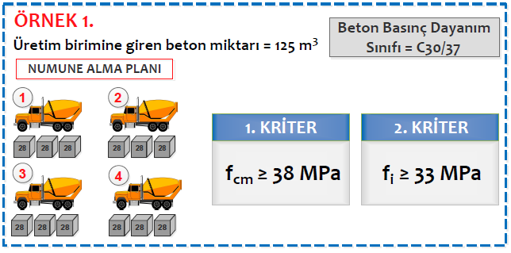
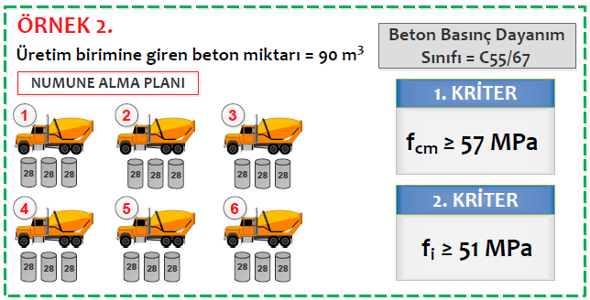
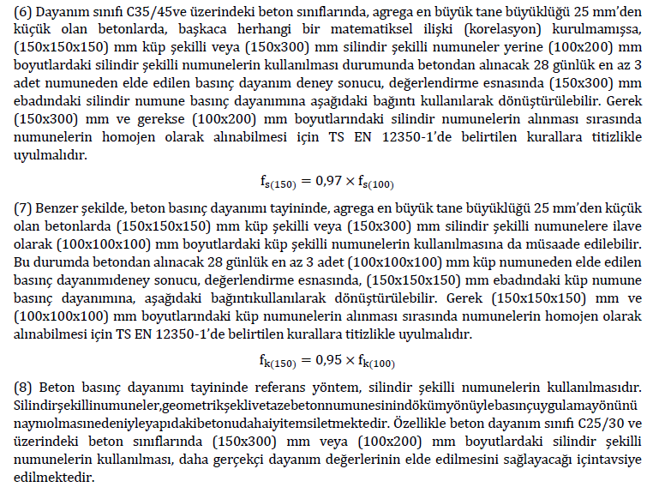
HAZIRLAYAN: YASİN ENGİN (İnş.Yük.Müh)

yasin.engin@gmail.com - www.betonvecimento.com |  | 2021 - V.2

SADECE SARI KUTULARA VERİ GİRİNİZ

1

7

2

3
8

4

5

10

6
9
 | AÇIKLAMALAR
1 | Deneyi oluşturan numunelerin arasındaki en büyük fark (maksimum değer - minimum değer) ortalamadan %15'den fazla sapıyorsa deney ya da bir gerekçe varsa numune sonucu iptal edilir. (Örneğin bir deneyi oluşturan 30 MPa, 33 MPa ve 36 MPa dayanım değeri veren 3 numunenin ortalaması 33 MPa'dır ve bu değerin %15'i 4,95 MPa'dır. Max (36) - min (30) ise 6 MPa'dır.
2 | Tüm deneylerin ortalamasıdır. Eğer 100 mm'lik küp ya da 100mmx200mm silindir numune kullanıldıysa sonuç gerekli katsayılar kullanılarak dönüştürülür.
3 | Numune şekli seçilir. Eğer standarda göre dayanım sınıfı için uygun olmayan bir numune şekli seçilirse uyarı notu belirir.
4 | Buraya veri girilmesi şart değildir. Ancak, veri girildiğinde deney sonucu adedinin standarda göre yeterli olup olmadığı öğrenilebilir.
5 | Beton miktarı verisi girildiğinde standarda göre asgari deney sayısı hesaplanır.
6 | Deney adedine göre kullanılacak kriterlerin bulunduğu hücre otomatik olarak renklenir.
7 | 100 mm'lik küp ya da 100mmx200mm silindir numune kullanıldıysa sonuç gerekli katsayılar kullanılarak dönüştürülür.
8 | %15 sapma kriteri nedeniyle reddedilen sonuçlar listeye alınmas ve ilgili hücre kırmızı renk ile gösterilir.
9 | Kriter 1 ve Kriter 2 birlikte sağlandığında "UYGUN", herhangi biri ya da her ikisi sağlanmadığında "UYGUN DEĞİL" ibaresi çıkar.
10 | Siyah çizgi deneylerin ortalamasını temsil etmektedir. Uygun olması için yeşil alanda yer almalıdır.

TS 13515:2021 EK B1'E GÖRE NUMUNE ALMA PLANI

BETON UYGUNLUK DEĞERLENDİRME
TS 13515:2021 EK B1'E GÖRE BETON NİTELİK DENETİMİ

 | C30/37 |  | 28 GÜNLÜK BASINÇ DAYANIMI (MPa) |  |  |  |  |  |  |  |  |  |  | 37.7 | 39.3 | 38.0 | 41.3 | 38.0 | 31.0 | 37.7 | #DIV/0! | #DIV/0! | #DIV/0! | #REF!
 |  |  | DENEY NO 1 | DENEY NO 2 | DENEY NO 3 | DENEY NO 4 | DENEY NO 5 | DENEY NO 6 | DENEY NO 7 | DENEY NO 8 | DENEY NO 9 | DENEY NO 10 |  | 5.6 | 5.9 | 5.7 | 6.2 | 5.7 | 4.6 | 5.6 | #DIV/0! | #DIV/0! | #DIV/0! | #REF!
 | 1.numune (ft1) |  | 34.0 | 37.0 | 35.0 | 40.0 | 36.0 | 30.0 | 35.0 |  |  |  |  | ok | ok | ok | ok | ok | ok | ok |  |  |  | #REF!
 | 2.numune (ft2) |  | 39.0 | 39.0 | 39.0 | 41.0 | 37.0 | 31.0 | 37.0 |  |  |  |  | ok | ok | ok | ok | ok | ok | ok |  |  |  | #REF!
 | 3.numune (ft3) |  | 40.0 | 42.0 | 40.0 | 43.0 | 41.0 | 32.0 | 41.0 |  |  |  |  | ok | ok | ok | ok | ok | ok | ok |  |  |  | #REF!
 | fci |  | 37.7 | 39.3 | 38.0 | 41.3 | 38.0 | 31.0 | 37.7 |  |  |  |  | kabul | kabul | kabul | kabul | kabul | kabul | kabul | kabul | kabul | kabul | #REF!
 | fti(maks)- fti(min) |  | 6.0 | 5.0 | 5.0 | 3.0 | 5.0 | 2.0 | 6.0
 | %15 x fci |  | 5.6 | 5.9 | 5.7 | 6.2 | 5.7 | 4.6 | 5.6
 | yeni | %15 sapma kriteri | red | kabul | kabul | kabul | kabul | kabul | red |  |  |  |  | 3 | 3 | 3 | 3 | 3 | 3 | 3 | 0 | 0 | 0 | 0
1 | 00 | 39 | 33
2 | 39 | 39 | 33
3 | 38 | 39 | 33
4 | 41 | 39 | 33
5 | 38 | 39 | 33
6 | 31 | 39 | 33
7 | 00 | 39 | 33
8 | 00 | 39 | 33
9 | 00 | 39 | 33
10 | 00 | 39 | 33
ORT. | 38 | 39 | 33
 | GENEL PARAMETRELER |  |  |  | DENEY NO | 150 mm'lik küp'e | 1. Kriter ≥ 39 MPa | 2. Kriter ≥ 33 MPa |  |  |  |  |  | 34 | 37 | 35 | 40 | 36 | 30 | 41 | #DIV/0! | #DIV/0! | #DIV/0!
 | Beton dayanım sınıfı |  | C30/37 |  |  | Dönüştürülmüş Dayanım (MPa)
 | n (deney sayısı) |  | 7 |  | DENEY NO 1 |  | UYGUN DEĞİL |  |  |  |  |  |  | 39 | 33 |  | red | 1 | 39 |  | 37.666666667 |  |  | red
 | fck (MPa) |  | 37.0 |  | DENEY NO 2 | 39.3 |  | UYGUN |  |  |  |  | 39.3 | 39 | 33 |  | kabul | 2 | 39 |  | 39.3 |  |  | kabul
 | fcm (MPa) |  | 37.5 |  | DENEY NO 3 | 38.0 |  | UYGUN |  |  |  |  | 38.0 | 39 | 33 |  | kabul | 3 | 39 |  | 38 |  |  | kabul
 | Numune şekli |  | 150 mm'lik küp |  | DENEY NO 4 | 41.3 |  | UYGUN |  |  |  |  | 41.3 | 39 | 33 |  | kabul | 4 | 39 |  | 41.333333333 |  |  | kabul
 | Üretim birimine giren beton miktarı (m3) |  | 280 |  | DENEY NO 5 | 38.0 |  | UYGUN |  |  |  |  | 38.0 | 39 | 33 |  | kabul | 5 | 39 |  | 38 |  |  | kabul
 | Alınması gereken numune adedi (28 günlük) |  | 7 |  | DENEY NO 6 | 31.0 |  | UYGUN DEĞİL |  |  |  |  | 31.0 | 39 | 33 |  | kabul | 6 | 39 |  | 31
 | Pointer |  | Label
 | 37.533333333 | 39 | 10
 | 1 | 61 | 10
 | 161.46666667 | 100 | 10
 |  |  | 10
 |  |  | 10
 |  |  | 10
 |  |  | 10
 |  |  | 10
 |  |  | 10
 |  |  | 10
 |  |  | 100
 |  |  |  |  | DENEY NO 7 |  |  |  |  |  |  |  |  | 39 | 33 |  | red | 7 | 39 |  | 37.666666667
 |  | 1. Kriter | 2. Kriter |  | DENEY NO 8 |  |  |  |  |  |  |  |  | 39 | 33 |  |  | 8 | 39
 |  | "n" adet deney sonucu ortalaması (fcm) (MPa) | Herhangi tek deney sonucu (fci) (MPa) |  | DENEY NO 9 |  |  |  |  |  |  |  |  | 39 | 33 |  |  | 9 | 39
 | n= 1 | uygulanmaz | fci ≥fck |  | DENEY NO 10 |  |  |  |  |  |  |  |  | 39 | 33 |  |  | 10 | 39
37,5
 | n=2-4 | fcm ≥ fck + 1 | fci ≥fck - 4 |  | ORTALAMA | 37.5 | UYGUN DEĞİL | UYGUN DEĞİL |  |  |  |  | 37.5 | 39 | 33 |  |  | ORT.
 | n≥5 | fcm ≥ fck + 2 | fci ≥fck - 4 |  | SONUÇ | UYGUN DEĞİL |  |  |  |  |  |  |  | MPa | ≥

 |  |  |  |  |  |  |  |  |  |  |  |  |  |  | 39 MPa | ≥ 39 MPa | 1. Kriter ≥ 39 MPa
 |  |  |  |  |  |  |  |  |  |  |  |  |  |  | 33 MPa | ≥ 33 MPa | 2. Kriter ≥ 33 MPa

